DeXuatVatTu
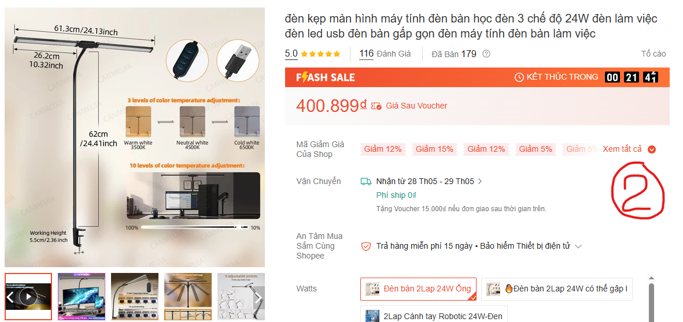
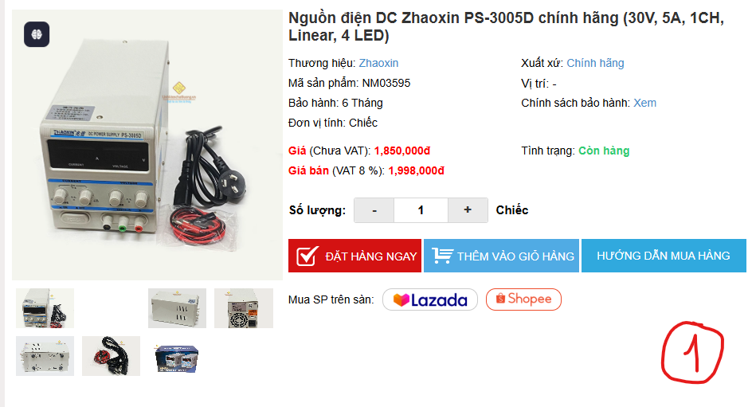
 |  | PHIẾU YÊU CẦU CUNG CẤP VẬT TƯ |  |  | BM.02-QT.10/ISO
 |  |  |  |  | Ban hành: 01/06/2018
 |  |  |  |  | Lần: 01
Phòng ban/ Bộ phận: PKT/ Bảo hành - Sản xuất |  |  |  |  |  | Hà Nội, ngày 25 tháng 05 năm 2026
STT | Mục đích | Tên vật tư | ĐVT | Số lượng |  | Ghi chú
 |  |  |  | Yêu cầu | Thực xuất
1 | Sử dụng công việc Bảo hành - Sản xuất | Nguồn điện DC Zhaoxin PS-3005D chính hãng (30V, 5A, 1CH, Linear, 4 LED) | 1 | 1 |  | https://linhkienchatluong.vn/urlnguon-tuyen-tinh---linear/nguon-dien-dc-zhaoxin-ps-3005d-chinh-hang-30v-5a-1ch-linear-4-led_sp2201_ct7789.aspx
2 |  | đèn kẹp màn hình máy tính đèn bàn học đèn 3 chế độ 24W đèn làm việc đèn led usb đèn bàn gấp gọn đèn máy tính đèn bàn làm việc | 1 | 1 |  | https://shopee.vn/product/1017363984/24002172231?d_id=591e6&uls_trackid=510mh6q40003&utm_content=tL2BuYDTvPrg1C3jMWH8aA72FEo
3 |  | Dây đo đồng hồ vạn năng 20A 1000V kim nhọn dây Silicon chịu nhiệt màu xanh | 2 (2 đôi) | 2 |  | https://linhkienchatluong.vn/urlphu-kien/day-do-dong-ho-van-nang-20a-1000v-kim-nhon-day-silicon-chiu-nhiet-mau-xanh_sp2077_ct14899.aspx
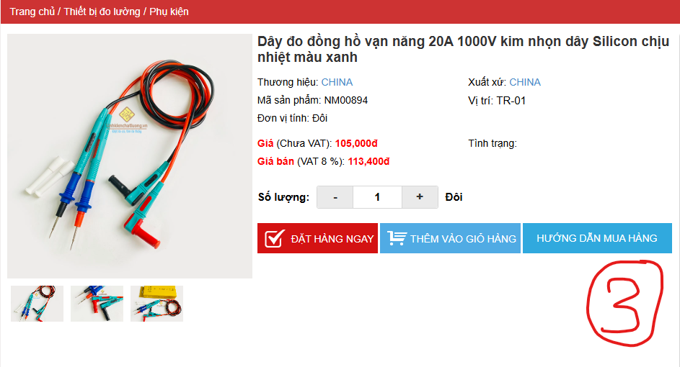
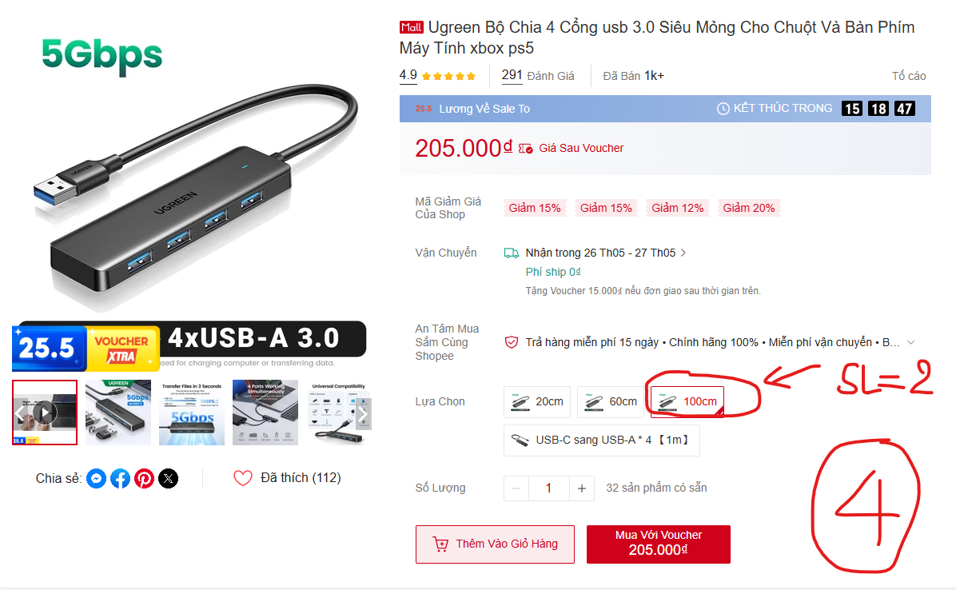
4 |  | Ugreen Bộ Chia 4 Cổng usb 3.0 Siêu Mỏng Cho Chuột Và Bàn Phím Máy Tính xbox ps5 | 2 | 2 |  | https://shopee.vn/Ugreen-B%E1%BB%99-Chia-4-C%E1%BB%95ng-usb-3.0-Si%C3%AAu-M%E1%BB%8Fng-Cho-Chu%E1%BB%99t-V%C3%A0-B%C3%A0n-Ph%C3%ADm-M%C3%A1y-T%C3%ADnh-xbox-ps5-i.325696535.18093578320?extraParams=%7B%22display_model_id%22%3A167883526994%2C%22model_selection_logic%22%3A3%7D&gidzl=xnwzMXF6r57j0BjT5z7MK-y0lLqCsjS2eWky3bRJW5V-N-PPKDFSLQGDibmCt8fIymsrN3dDw5ux4C7JK0
 |  | Túi chống sốc xốp

GĐ. Điều Hành |  |  | TP. Kỹ Thuật |  | Người Lập
(Ký, ghi rõ họ tên) |  |  | (Ký, ghi rõ họ tên) |  | (Ký, ghi rõ họ tên)

Nguyễn Hải |  |  | Đào Văn Thông |  | Nguyễn Minh Tùng

